상품제안서
나오 1.2리터 대용량 듀얼가습기 NAO-D6500H | 상품코드: F24906

 |  |  |  |  |  |  | 02-412-0044 | www.easy1.co.kr
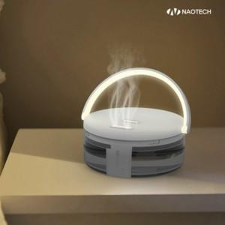

【상세/제작정보】

【인쇄/포장옵션】 | 레이저, 풀칼라 / 포장지포장

【공급단가】 | 수량 | 50~ | 100~ | 500~ | 1,000~ | 2,000~
*VAT별도 | 단가 | 18,320원 | 18,020원 | 17,560원 | 17,250원 | 16,800원

【상품 URL】 | https://dev.easy1.co.kr:443/src/goods_detail.php?gdno=24906

